Zona
Zona | Kosto Instalimi (€)
Green | 40
Pink | 60
Purple | 80

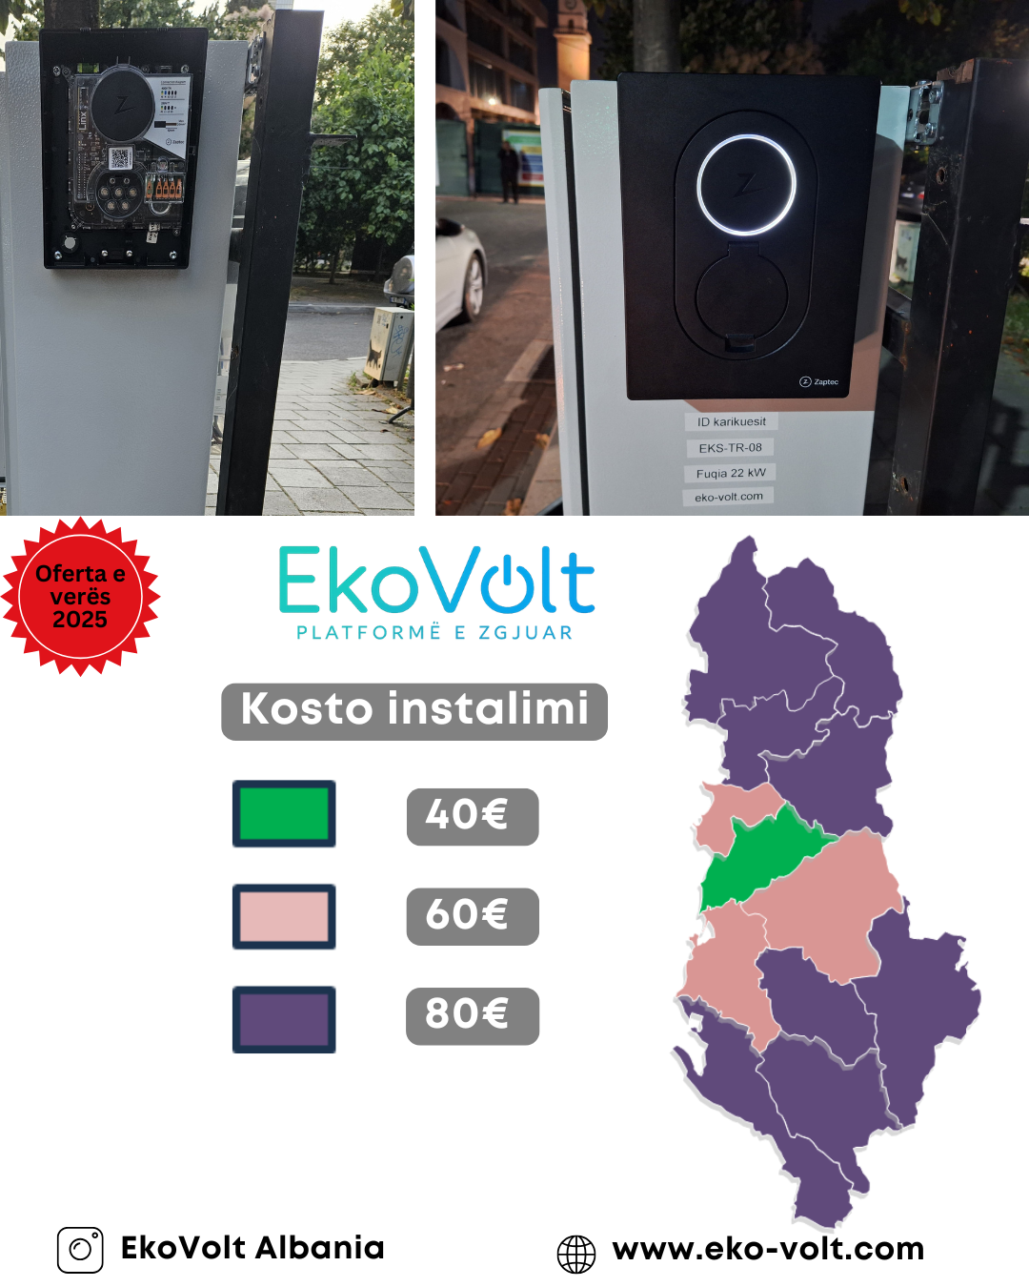

Preventiv
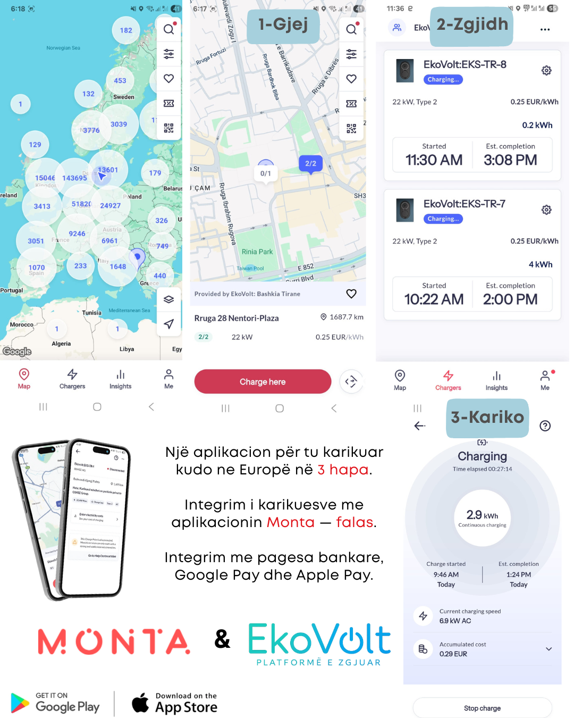
Preventiv EkoVolt - Draft

Përzgjedh Karikuesin | Zaptec Go 22 kW
Zgjidh Qytetin | Tiranë

Përbërësi | Sasia | Njësi | Çmimi njësi (€) | Totali (€)
Karikuesi | 1 | Copë | 720 | 720
Automat Mbrojtës 4P C32A | 1 | Copë | 18 | 18
Materiale instalimi | 1 | Copë | 20 | 20
Punë instalimi dhe integrimi | 1 | Copë | 40 | 40
Kabell flex 5x16 me veshje gome FG16OM16 | 5 | metra | 7.5 | 37.5
Platforma software EkoVolt | pa limit | software | 0 | 0

Artikuj opsionalë |  | Njësi | Çmimi njësi (€) | Totali (€)
Kabel Type 2 (5m) | Jo | 1 Copë | 150 | 0
Adaptor për makina me prizë kineze | Jo | 1 Copë | 50 | 0
Mbrojtje toka (dif puro) 4P C63A | Jo | 1 Copë | 32 | 0
Panel 18 module IP65 | Jo | 1 Copë | 23 | 0
Matës dixhital energjie | Jo | 1 Copë | 150 | 0

 |  |  | Nëntotali | 835.5
 |  |  | TVSH 20% | 167.1
 |  |  | TOTALI | 1002.6

